Hoja1
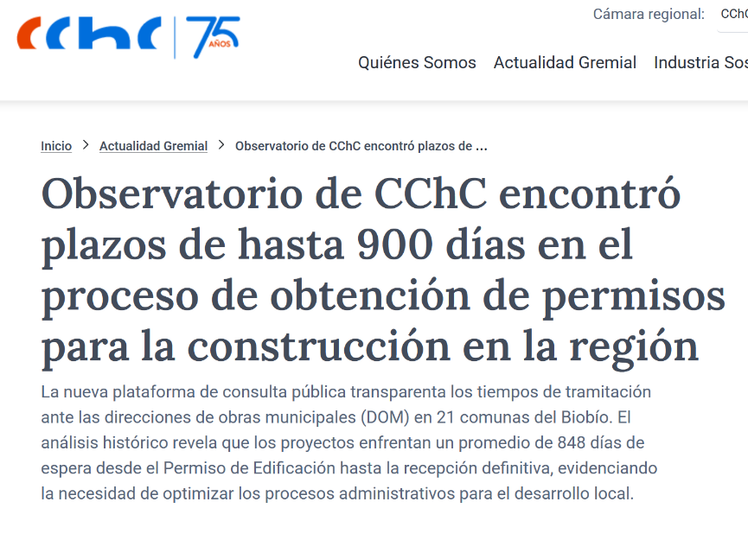
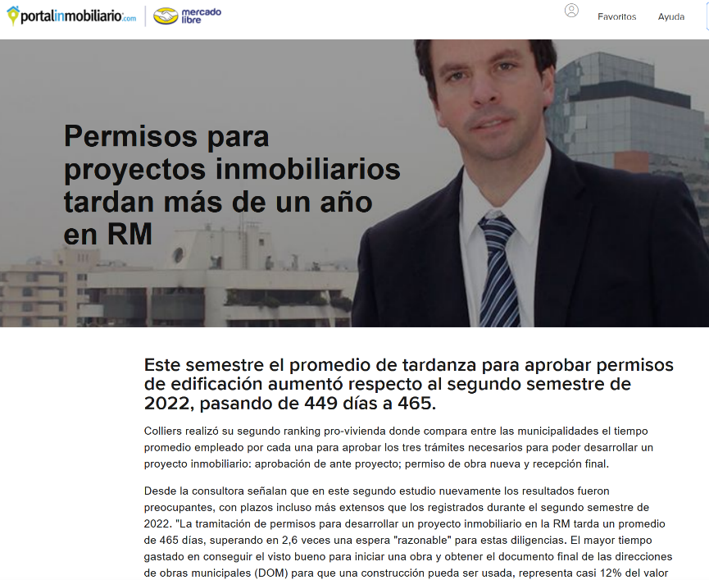
Tiempos de Permiso de Edificación

 | Revisión | Respuesta | Revisión | Aprobación | Total (días) | Fuente
Por Ley (máximo) (DDU 19/2009) | 15 | 60 | 15 | 5 | 95 | https://www.minvu.gob.cl/wp-content/uploads/2019/06/DDU-ESP-019-09.pdf
Observatorio CChC (promedio) | 354 | 60 | 354 | 80 | 848 | https://cchc.cl/noticias/observatorio-de-cchc-encontro-plazos-de-hasta-900-dias-en-el-proceso-de-obtencion-de-permisos-para-la-construccion-en-la-region
Colliers / PortalInmobiliario (promedio) | 355 | 60 | 30 | 20 | 465 | https://www.portalinmobiliario.com/h/blog/permisos-para-proyectos-inmobiliarios-tardan-mas-de-un-ano-en-rm

Tiempos de Obtención de Permiso Edificación

